SS TEE
 |  |  |  | UA SHORT SLEEVES TEE SPEC |  |  |  |  | [BLANK PROGRAM 2025]

POM | DESCRIPTION |  | TOL +/- | XS | S | M | L | XL | XXL | NOTES
1 | CF FROM HPS TO HEM | DÀI THÂN TRƯỚC TỪ CAO VAI ĐẾN LAI | 1/2 | 26 3/4 | 27 1/2 | 28 1/4 | 29 | 29 3/4 | 30 1/2 | Please note this follows overall specs/construction of Motocross 2024 EN1124MT7 Staircase Tshirt / EN1124MT8 Number Plate Tshirt
2 | NECK BAND HEIGHT | CAO BO CỔ | 1/8 | 3/4 | 3/4 | 3/4 | 3/4 | 3/4 | 3/4
3 | NECK WIDTH (SEAM TO SEAM) | NGANG CỔ TỪ ĐM ĐẾN ĐM | 1/2 | 7 3/4 | 8 | 8 1/4 | 8 1/2 | 8 3/4 | 9
4 | FRONT NECK DROP (HPS TO SEAM) | HẠ CỔ TRƯỚC TỪ CAO VAI ĐẾN ĐM | 1/4 | 3 1/4 | 3 1/2 | 3 3/4 | 4 | 4 1/4 | 4 1/2
5 | BACK NECK DROP (HPS TO SEAM) | HẠ CỔ SAU TỪ CAO VAI ĐẾN ĐM | 1/8 | 1 1/2 | 1 1/2 | 1 1/2 | 1 1/2 | 1 1/2 | 1 1/2
6 | ACROSS SHOULDER (SEAM TO SEAM) | NGANG VAI TỪ ĐM ĐẾN ĐM | 1/2 | 19 1/2 | 20 | 20 3/4 | 21 1/2 | 22 1/4 | 23
7 | ACROSS FRONT (6" DOWN FROM HPS) | NGANG NGỰC DƯỚI CAO VAI 6" | 1/2 | 17 7/8 | 18 3/8 | 19 1/8 | 19 7/8 | 20 5/8 | 21 3/8
8 | CHEST (1" BELOW ARMHOLE) | NGANG NGỰC DƯỚI NÁCH 1" | 1/2 | 19 3/4 | 20 3/4 | 22 1/4 | 23 3/4 | 25 1/4 | 26 3/4
9 | BOTTOM OPENING | NGANG LAI ĐO TẠI MÉP ĐO THƯỜNG | 1/2 | 19 1/2 | 20 1/2 | 22 | 23 1/2 | 25 | 26 1/2
10 | ARMHOLE STRAIGHT | NÁCH ĐO THẲNG | 3/8 | 9 1/4 | 9 5/8 | 10 | 10 3/8 | 10 3/4 | 11 1/8
11 | SLEEVE LENGTH FROM SHOULDER SEAM | DÀI TAY TỪ ĐẦU VAI | 1/2 | 8 1/2 | 8 7/8 | 9 1/4 | 9 5/8 | 10 | 10 3/8
12 | BICEP (1" BELOW ARMHOLE) | BẮP TAY DƯỚI NÁCH 1" | 1/4 | 7 3/4 | 8 1/8 | 8 1/2 | 8 7/8 | 9 1/4 | 9 5/8
13 | SLEEVE OPENING (RELAXED) | CỬA TAY TẠI ĐM - ĐO THƯỜNG | 1/4 | 6 1/2 | 6 3/4 | 7 | 7 1/4 | 7 1/2 | 7 3/4
13 | SLEEVE CUFF RIB TRIM HEIGHT | CAO LAI TAY | 1/8 | 1 | 1 | 1 | 1 | 1 | 1
14 | HEM RIB HEIGHT | CAO LAI ÁO | 1/8 | 1 | 1 | 1 | 1 | 1 | 1
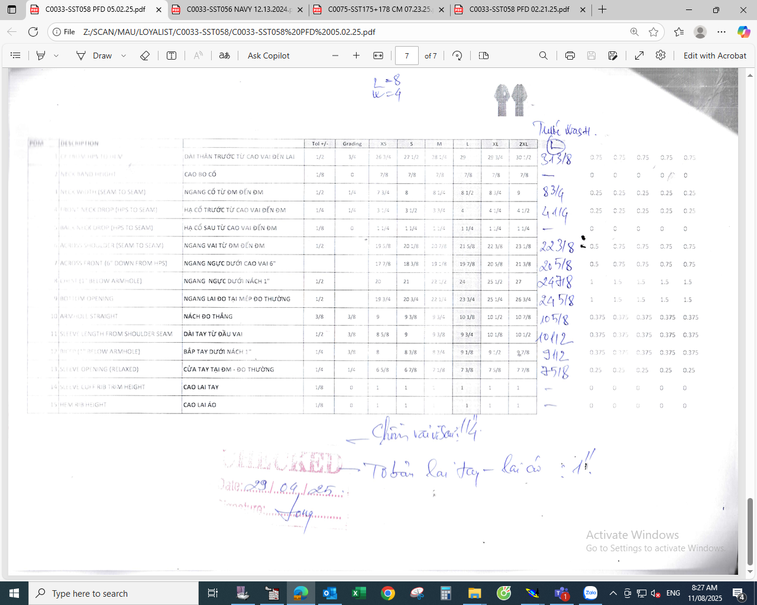

CREW NECK
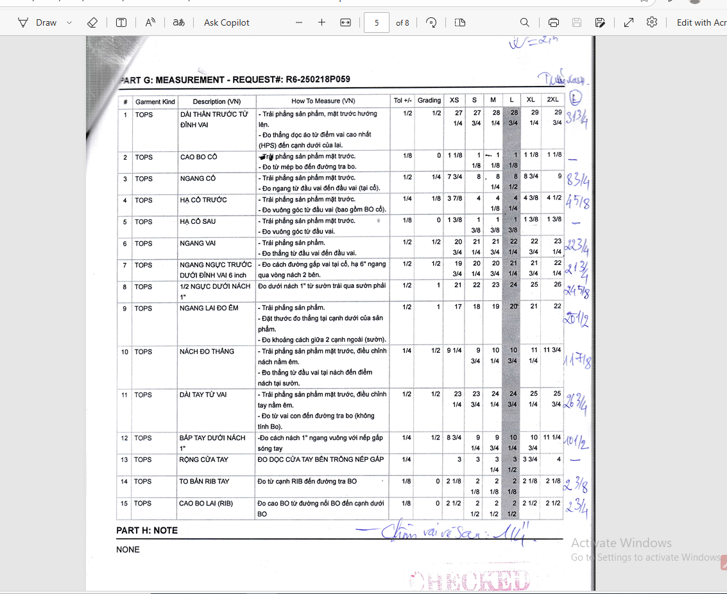
 |  |  |  | UA CREW NECK SPEC |  |  |  |  | [BLANK PROGRAM 2025]

POM | DESCRIPTION |  | TOL +/- | XS | S | M | L | XL | XXL | NOTES
1 | FRONT LENGTH FROM HPS | DÀI THÂN TRƯỚC TỪ ĐỈNH VAI | 1/2 | 27.25 | 27.75 | 28.25 | 28.75 | 29.25 | 29.75 | Specs/construction follow Australia 2025 EN0325MC08 Racetrack Crewneck Sweatshirt
2 | NECK TRIM DEPTH | CAO BO CỔ | 1/8 | 1.125 | 1.125 | 1.125 | 1.125 | 1.125 | 1.125
3 | NECK WIDTH | NGANG CỔ | 1/2 | 7.75 | 8 | 8.25 | 8.5 | 8.75 | 9
4 | FRONT NECK DROP | HẠ CỔ TRƯỚC | 1/4 | 3.875 | 4 | 4.125 | 4.25 | 4.375 | 4.5
5 | BACK NECK DROP | HẠ CỔ SAU | 1/8 | 1.375 | 1.375 | 1.375 | 1.375 | 1.375 | 1.375
6 | SHOULDER TO SHOULDER | NGANG VAI | 1/2 | 20.75 | 21.25 | 21.75 | 22.25 | 22.75 | 23.25
7 | ACROSS FRONT (6" FROM HPS) | NGANG NGỰC TRƯỚC DƯỚI ĐỈNH VAI 6 inch | 1/2 | 19.75 | 20.25 | 20.75 | 21.25 | 21.75 | 22.25
8 | 1/2 CHEST 1" BELOW ARMHOLE | 1/2 NGỰC DƯỚI NÁCH 1" | 1/2 | 21 | 22 | 23 | 24 | 25 | 26
9 | HEM WIDTH RELAXED | NGANG LAI ĐO ÊM | 1/2 | 17 | 18 | 19 | 20 | 21 | 22
10 | ARMHOLE (STRAIGHT) | NÁCH ĐO THẲNG | 1/4 | 9.25 |  | 10.25 | 10.75 | 11.25 | 11.75
11 | SLEEVE LENGTH FROM SHOULDER | DÀI TAY TỪ VAI | 1/2 | 23.25 | 23.75 | 24.25 | 24.75 | 25.25 | 25.75
12 | BICEP (1" BELOW ARMHOLE) | BẮP TAY DƯỚI NÁCH 1" | 1/4 | 8.75 | 9.25 | 9.75 | 10.25 | 10.75 | 11.25
13 | L/SLEEVE OPENING INSIDE FOLD EDGES OF CUF /HEM | RỘNG CỬA TAY | 1/4 | 3 | 3 | 3.25 | 3.5 | 3.75 | 4
14 | CUFF HEIGHT | TO BẢN RIB TAY | 1/8 | 2.125 | 2.125 | 2.125 | 2.125 | 2.125 | 2.125
15 | BOTTOM TRIM/RIB HEIGHT | CAO BO LAI (RIB) | 1/8 | 2.5 | 2.5 | 2.5 | 2.5 | 2.5 | 2.5

